固定資産税負担額 印刷
 | 45. 固定資産税負担額（人口１人当たり）

 | 時点 2017(H29)年度（毎年） |  |  |  |  |  |  | 平 均 値 |  |  |  | 66,077
 | 単位 円 |  |  |  |  |  |  | 標準偏差 |  |  |  | 32,559
 | 市町村名 | 指標 | 順位 |  | #REF! | 備考 | 市町村名 | 指標 | 順位 |  | #REF! | 備考

 | 市町村平均 | 66,077 |  | － |  |  | 八街市 | 40,813 |  | 51
 | 千葉市 | 70,698 |  | 11 |  |  | 印西市 | 103,254 |  | 8
 | 銚子市 | 55,305 |  | 27 |  |  | 白井市 | 58,543 |  | 23
 | 市川市 | 60,357 |  | 20 |  |  | 富里市 | 52,904 |  | 32
 | 船橋市 | 56,158 |  | 26 |  |  | 南房総市 | 53,587 |  | 30
 | 館山市 | 50,886 |  | 37 |  |  | 匝瑳市 | 45,775 |  | 46
 | 木更津市 | 56,734 |  | 25 |  |  | 香取市 | 50,700 |  | 38
 | 松戸市 | 49,269 |  | 40 |  |  | 山武市 | 49,644 |  | 39
 | 野田市 | 68,293 |  | 14 |  |  | いすみ市 | 47,352 |  | 43
 | 茂原市 | 69,414 |  | 12 |  |  | 大網白里市 | 39,434 |  | 54
 | 成田市 | 150,286 |  | 2 |  |  | 酒々井町 | 63,234 |  | 17
 | 佐倉市 | 51,109 |  | 36 |  |  | 栄町 | 40,537 |  | 52
 | 東金市 | 52,388 |  | 34 |  |  | 神崎町 | 48,675 |  | 41
 | 旭市 | 45,512 |  | 47 |  |  | 多古町 | 65,876 |  | 15
 | 習志野市 | 58,758 |  | 22 |  |  | 東庄町 | 47,146 |  | 44
 | 柏市 | 60,177 |  | 21 |  |  | 九十九里町 | 39,831 |  | 53
 | 勝浦市 | 61,657 |  | 19 |  |  | 芝山町 | 228,180 |  | 1
 | 市原市 | 81,767 |  | 9 |  |  | 横芝光町 | 48,585 |  | 42
 | 流山市 | 52,895 |  | 33 |  |  | 一宮町 | 53,366 |  | 31
 | 八千代市 | 54,319 |  | 29 |  |  | 睦沢町 | 51,214 |  | 35
 | 我孫子市 | 46,433 |  | 45 |  |  | 長生村 | 57,809 |  | 24
 | 鴨川市 | 63,590 |  | 16 |  |  | 白子町 | 54,691 |  | 28
 | 鎌ケ谷市 | 41,286 |  | 50 |  |  | 長柄町 | 108,925 |  | 7
 | 君津市 | 117,670 |  | 4 |  |  | 長南町 | 77,312 |  | 10
 | 富津市 | 117,404 |  | 5 |  |  | 大多喜町 | 61,979 |  | 18
 | 浦安市 | 109,264 |  | 6 |  |  | 御宿町 | 68,740 |  | 13
 | 四街道市 | 42,421 |  | 49 |  |  | 鋸南町 | 44,791 |  | 48
 | 袖ケ浦市 | 121,215 |  | 3

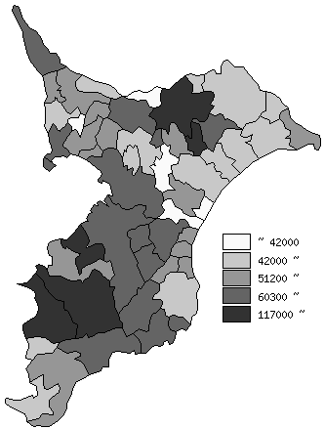
 | 市町村平均の推移
平成25年度 | 60873
平成26年度 | 62540
平成27年度 | 62571
平成28年度 | 64393
平成29年度 | 66077

《備 考》 ・資料出所 総務省「市町村別決算状況調」 ・算出方法 固定資産税歳入総額÷住民基本台帳人口(H30.1.1)

